Inventāra cenu aptauja
 |  |  |  |  |  | 3.pielikums Cenu aptaujai “Sporta inventāra piegāde mācību treniņu procesa nodrošināšanai Talsu novada Sporta skolā”, identifikācijas Nr. TNPz 2023/19

TALSU NOVADA PAŠVALDĪBA
TALSU NOVADA SPORTA SKOLA
Kareivju ielā 12, Talsos, LV-3201 Izglītības iestādes reģ. Nr.4171902179
tālr./ fakss 63291163, e-pasts: sportaskola@talsi.lv
 | Iesniedzēja rekvizīti:

CENU APTAUJA UN INVENTĀRA TEHNISKĀ SPECIFIKĀCIJA
 | DATUMS:
 | N.p.k. | Inventāra nosaukums | Inventāra apraksts ar minimālajām prasībām | Inventāra bilde | Piedāvātā inventāra apraksts | Piedāvātā inventāra bilde | Skaits | Cena par vienību bez PVN | Cena par vienību ar PVN | Kopējā cena
 | 1 | Komandu treniņu vestes | Komandu treniņu veste izmērs junioru krāsa dzeltena |  |  |  | 10 |  |  | 0.00 €
 | 2 | Komandu treniņu vestes | Komandu treniņu veste izmērs junioru krāsa zila |  |  |  | 10 |  |  | 0.00 €
 | 3 | Komandu treniņu vestes | Komandu treniņu veste izmērs junioru krāsa sarkana |  |  |  | 10 |  |  | 0.00 €
 | 4 | IESKRĒJIENA VIETAS ATZĪMES | Ieskrējiena vietas atzīmes. Komplektā 12 gab. marķieri un somiņa marķieru ievietošanai. |  |  |  | 1 |  |  | 0.00 €
 | 5 | Saliekamie vārti | Jauniešu futbola vārti ir ideāli piemēroti iekštelpu un āra pick-up spēlēm, tiem ir autentiska vārtu forma , izturīgs tīkls un srāmis. Šie viegli pārnēsājami vārti ir izveidoti tā, lai tos var ērti izjaukt un salikt - ērtai ņemšanai līdzi ceļojumos un uzglabāšanai. Izmērs 1.2 m x 0.91.m | 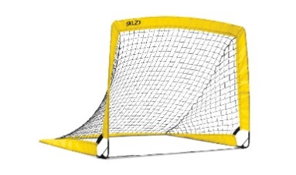 |  |  | 4 |  |  | 0.00 €
 | 6 | Svaru bumba | Svaru bumba 12 kg | 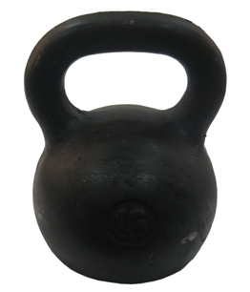 |  |  | 2 |  |  | 0.00 €
 | 7 | Hokeja ripas | Vegum MELNĀ 3113 Senior, Izmērs diemetrs 7,5cm, augstums 2,5cm |  |  |  | 200 |  |  | 0.00 €
 | 8 | Svaru bumba | Svaru bumba 8 kg |  |  |  | 2 |  |  | 0.00 €
 | 9 | PILDBUMBA | Pildbumba Trendy Premium Esfera, Svars 4 kg. Virsma nodrošina īpaši labu satvērienu, neslīdoša, Bumba ļoti izturīga, piepumpējama. | 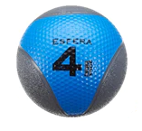 |  |  | 3 |  |  | 0.00 €
 | 10 | PILDBUMBA | Gumijas pildbumba. Piepūšama. Divkrāsu. Svars 5 kg. | 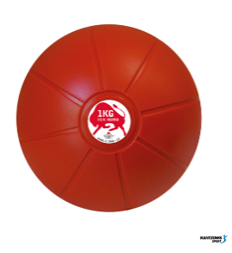 |  |  | 2 |  |  | 0.00 €
 | 11 | PILDBUMBA | Gumijas pildbumba. Piepūšama. Svars 1 kg. | 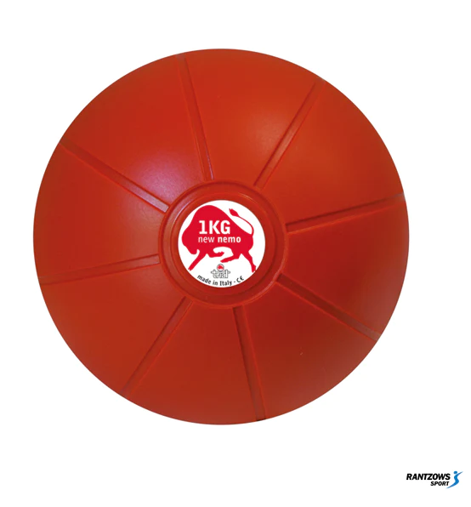 |  |  | 4 |  |  | 0.00 €
 | 12 | Bumbu soma | Bumbu soma volejbola bumbām, bumbu skaits somā 5 max 6bumbas | 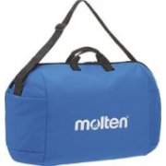 |  |  | 2 |  |  | 0.00 €
 | 13 | Stafešu kociņi | Paredzēti dažādām sporta stafetēm Komplektā 6 gab. Materiāls - alumīnijs Garums - 30 cm, diemetrs - 3 cm | 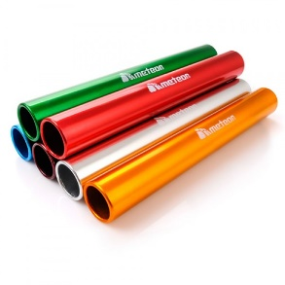 |  |  | 1 |  |  | 0.00 €
 | 14 | Futbola bumba | Adidas Al Rihla TRN Training 798, Izmērs 3 |  |  |  | 30 |  |  | 0.00 €
 | 15 | Futbola bumba | Adidas Al Rihla TRN Training 798, Izmērs 4 |  |  |  | 45 |  |  | 0.00 €
 | 16 | Sešstūra koordinācijas trepes | Komplektā ietilpst 6 sešstūra gredzeni un 5 savienotāji. Izgatavotas no vieglas ABS plastmasas, sastāv no sešstūriem, kuras var savienot kopā dažādos variantos, izmantojot savienotājus. Vai analogs. | 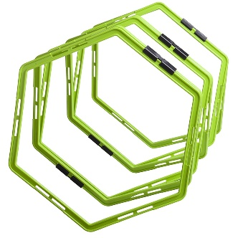 |  |  | 2 |  |  | 0.00 €
 | 17 | Tīkls | Bazookagoal Extendable Football Tennis Net 300x100cm | 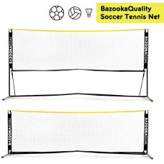 |  |  | 1 |  |  | 0.00 €
 | 18 | Josta | Svarcelšanas josta XS-S izmērs | 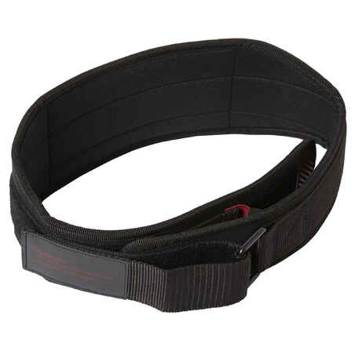 |  |  | 1 |  |  | 0.00 €
 | 19 | Josta | Svarcelšanas josta L-M izmērs |  |  |  | 1 |  |  | 0.00 €
 | 20 | Trepīte | Apmācības koordinācijas kāpnes kāpnes ir 6 metrus garas kāpnes ir savienotas ar tekstila siksnām ir sprādzes citu kāpņu piestiprināšanai komplektā ietilpst tekstila pārvalks ērtai transportēšanai kāpnes paredzētas lietošanai iekštelpās, zālē | 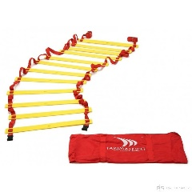 |  |  | 2 |  |  | 0.00 €
 | 21 | Vingrošanas sistēma | Roktura materiāls: PVC, EVA; Jostas izmēri: 0,38 x 0,14 x 210/300 cm; Rokturi ir piemēroti gan rokām, gan kājām; Roktura izmēri: 3,8 x 0,14 x 58 cm; Maksimālais jostas garums (no roktura līdz rokturim): 165 cm; Maksimālā slodze: 100 kg; Komplektā: josta ar metāla karabīni, josta ar gumijotiem rokturiem, durvju fiksators. | 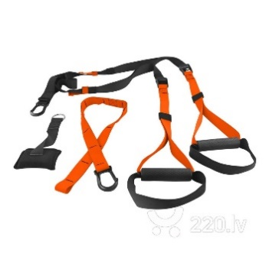 |  |  | 5 |  |  | 0.00 €
 | 22 | Mini lentu komplekts | Svars: 105 g Komplektā 5 lentas Maisiņš pārnēsāšanai Krāsa: Dzeltena (īpaši viegla) Sarkana (viegla) Zaļā (vidēja) Zils (vidēja) Melns (stipra pretestība) Materiāls: dabīgs latekss | 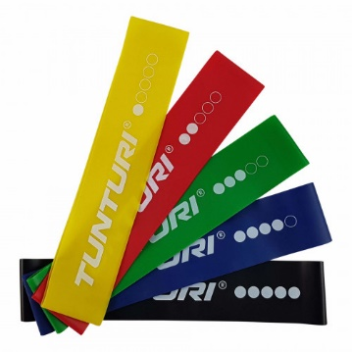 |  |  | 10 |  |  | 0.00 €
 |  |  |  |  |  |  |  |  |  | 0.00 €

 |  |  | Pretendenta paraksts, atšifrējums ___________________________________

